상품제안서
썸머브리즈 여름 M자형 3단 우산겸양산 | 상품코드: F06701

 |  |  |  |  |  |  | 02-412-0044 | www.easy1.co.kr
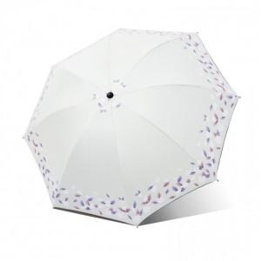

【상세/제작정보】 | 종이케이스는 별도 추가옵션입니다!

【인쇄/포장옵션】 | 실크, 원단인쇄 / OPP(비닐)

【공급단가】 | 수량 | 100~ | 300~ | 500~ | 1,000~ | 3,000~
*VAT별도 | 단가 | 5,610원 | 5,400원 | 5,200원 | 4,990원 | 4,860원

【상품 URL】 | http://www.easy1.co.kr/src/goods_detail.php?gdno=6701

